Trang 1
Mã số TC | Mô tả TC | Các bước | Hành vi mong đợi | Kết quả kiểm tra | Báo cáo lỗi | Hình ảnh
TC01 | Người dùng có thể đăng nhập vào Railway bằng tên người dùng và mật khẩu hợp lệ | 1. Điều hướng đến trang web QA Railway |  | Đi qua
 |  | 2. Nhấp vào tab "Đăng nhập"
 |  | 3. Nhập Email và Mật khẩu hợp lệ
 |  | 4. Nhấp vào nút "Đăng nhập" | Người dùng đã đăng nhập vào Railway. Tin nhắn chào mừng người dùng sẽ được hiển thị.

TC02 | Người dùng không thể đăng nhập với hộp văn bản "Tên người dùng" trống | 1. Điều hướng đến trang web QA Railway |  | Đi qua
 |  | 2. Nhấp vào tab "Đăng nhập"
 |  | 3. Người dùng không nhập bất kỳ từ nào vào hộp văn bản "Tên người dùng" nhưng nhập thông tin hợp lệ vào hộp văn bản "Mật khẩu"
 |  | 4. Nhấp vào nút "Đăng nhập" | Người dùng không thể đăng nhập và xuất hiện thông báo "Đã xảy ra sự cố khi đăng nhập và/hoặc có lỗi trong biểu mẫu của bạn".

TC03 | Người dùng không thể đăng nhập vào Railway với mật khẩu không hợp lệ | 1. Điều hướng đến trang web QA Railway |  | Đi qua
 |  | 2. Nhấp vào tab "Đăng nhập"
 |  | 3. Nhập Email hợp lệ và Mật khẩu không hợp lệ
 |  | 4. Nhấp vào nút "Đăng nhập" | Hiển thị thông báo lỗi "Đã xảy ra sự cố khi đăng nhập và/hoặc có lỗi trong biểu mẫu của bạn".

TC04 | Trang đăng nhập hiển thị khi người dùng chưa đăng nhập. Người dùng nhấp vào tab "Đặt vé" | 1. Điều hướng đến trang web QA Railway |  | Đi qua
 |  | 2. Nhấp vào tab "Đặt vé" | Trang đăng nhập hiển thị thay vì trang Đặt vé

TC05 | Hệ thống hiển thị thông báo khi người dùng nhập sai mật khẩu nhiều lần | 1. Điều hướng đến trang web QA Railway |  | Thất bại | Kết quả mong đợi: Sau lần đăng nhập không thành công thứ 4, hệ thống sẽ hiển thị thông báo cảnh báo: "Bạn đã sử dụng 4 trong số 5 lần đăng nhập. Sau khi sử dụng hết 5 lần, bạn sẽ không thể đăng nhập trong 15 phút".Kết quả thực tế: Sau lần đăng nhập không thành công thứ 4, hệ thống vẫn hiển thị thông báo lỗi thông thường: "Đã xảy ra sự cố khi đăng nhập và/hoặc có lỗi trong biểu mẫu của bạn". | 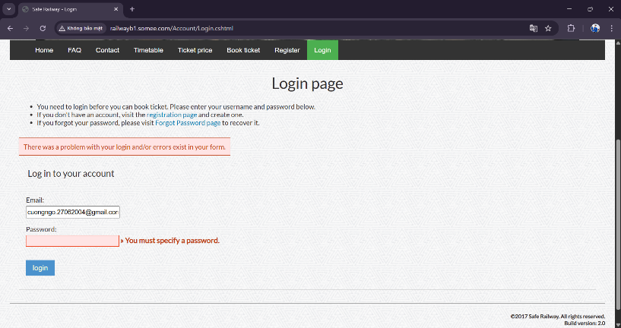
 |  | 2. Nhấp vào tab "Đăng nhập"
 |  | 3. Nhập thông tin hợp lệ vào hộp văn bản "Tên người dùng" ngoại trừ hộp văn bản "Mật khẩu".
 |  | 4. Nhấp vào nút "Đăng nhập"
 |  | 5. Lặp lại bước 3 thêm ba lần nữa. | Người dùng không thể đăng nhập và xuất hiện thông báo "Bạn đã sử dụng 4 trong số 5 lần đăng nhập. Sau khi sử dụng hết 5 lần, bạn sẽ không thể đăng nhập trong 15 phút."

TC06 | Các trang bổ sung sẽ hiển thị sau khi người dùng đăng nhập | 1. Điều hướng đến trang web QA Railway |  | Đi qua
 |  | 2. Nhấp vào tab "Đăng nhập"
 |  | 3. Đăng nhập bằng tài khoản hợp lệ | Các tab "Vé của tôi", "Đổi mật khẩu" và "Đăng xuất" được hiển thị. Nhấp vào tab "Vé của tôi", người dùng sẽ được chuyển hướng đến trang Vé của tôi Nhấp vào tab "Đổi mật khẩu", người dùng sẽ được chuyển hướng đến trang Đổi mật khẩu

TC07 | Người dùng có thể tạo tài khoản mới | 1. Điều hướng đến trang web QA Railway |  | Thất bại | Kết quả mong đợi:Sau khi đăng ký thành công, hệ thống sẽ hiển thị thông báo xác nhận: "Cảm ơn bạn đã đăng ký tài khoản".Kết quả thực tế: Hệ thống hiển thị thông báo xác nhận: "Đã xác nhận đăng ký! Bây giờ bạn có thể đăng nhập vào trang web." | 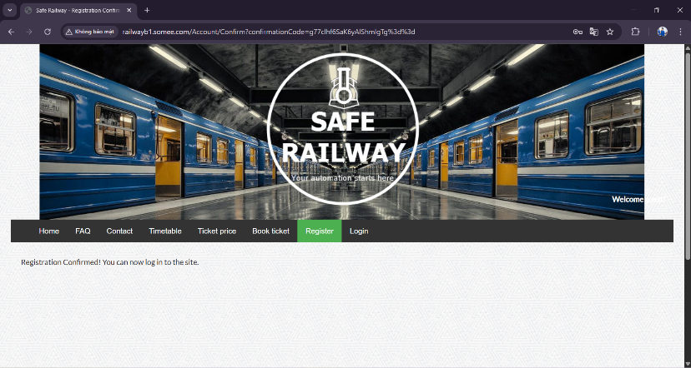
 |  | 2. Nhấp vào tab "Đăng ký"
 |  | 3. Nhập thông tin hợp lệ vào tất cả các trường
 |  | 4. Nhấp vào nút "Đăng ký" | Tài khoản mới được tạo và thông báo "Cảm ơn bạn đã đăng ký tài khoản" sẽ xuất hiện.

TC08 | Người dùng không thể đăng nhập bằng tài khoản chưa được kích hoạt | Điều kiện tiên quyết: Tạo một tài khoản mới nhưng không kích hoạt nó |  | Đi qua
 |  | 1. Điều hướng đến trang web QA Railway
 |  | 2. Nhấp vào tab "Đăng nhập"
 |  | 3. Nhập tên người dùng và mật khẩu của tài khoản chưa được kích hoạt.
 |  | 4. Nhấp vào nút "Đăng nhập" | Người dùng không thể đăng nhập và xuất hiện thông báo "Tên người dùng hoặc mật khẩu không hợp lệ. Vui lòng thử lại".

TC09 | Người dùng có thể thay đổi mật khẩu | Điều kiện tiên quyết: Tạo và kích hoạt tài khoản mới |  | Đi qua
 |  | 1. Điều hướng đến trang web QA Railway
 |  | 2. Đăng nhập bằng tài khoản hợp lệ
 |  | 3. Nhấp vào tab "Đổi mật khẩu"
 |  | 4. Nhập giá trị hợp lệ vào tất cả các trường.
 |  | 5. Nhấp vào nút "Đổi mật khẩu" | Xuất hiện thông báo "Mật khẩu của bạn đã được cập nhật".

TC10 | Người dùng không thể tạo tài khoản với "Xác nhận mật khẩu" không giống với "Mật khẩu" | 1. Điều hướng đến trang web QA Railway |  | Đi qua
 |  | 2. Nhấp vào tab "Đăng ký"
 |  | 3. Nhập thông tin hợp lệ vào tất cả các trường ngoại trừ "Xác nhận mật khẩu" không giống với "Mật khẩu"
 |  | 4. Nhấp vào nút "Đăng ký" | Xuất hiện thông báo "Có lỗi trong biểu mẫu. Vui lòng sửa lỗi và thử lại".

TC11 | Người dùng không thể tạo tài khoản khi trường mật khẩu và PID trống | 1. Điều hướng đến trang web QA Railway |  | Đi qua
 |  | 2. Nhấp vào tab "Đăng ký"
 |  | 3. Nhập địa chỉ email hợp lệ và để trống các trường khác
 |  | 4. Nhấp vào nút "Đăng ký" | Thông báo "Có lỗi trong biểu mẫu. Vui lòng sửa lỗi và thử lại." xuất hiện phía trên biểu mẫu. Bên cạnh trường mật khẩu, thông báo lỗi "Độ dài mật khẩu không hợp lệ." hiển thị Bên cạnh trường PID, thông báo lỗi "Độ dài ID không hợp lệ." hiển thị

TC12 | Lỗi hiển thị khi mã thông báo đặt lại mật khẩu trống | Điều kiện tiên quyết: Tạo và kích hoạt tài khoản mới |  | Thất bại | Kết quả mong đợi: Trang "Biểu mẫu thay đổi mật khẩu" hiển thị và thông báo lỗi "Mã thông báo đặt lại mật khẩu không đúng hoặc có thể đã hết hạn. Truy cập trang quên mật khẩu để tạo mật khẩu mới." hiển thị phía trên biểu mẫu. Thông báo lỗi "Mã thông báo đặt lại mật khẩu không hợp lệ." hiển thị bên cạnh trường "Mã thông báo đặt lại mật khẩu".Kết quả thực tế: "Biểu mẫu thay đổi mật khẩu" không hiển thị và thông báo "Lỗi máy chủ trong ứng dụng '/'" xuất hiện. | 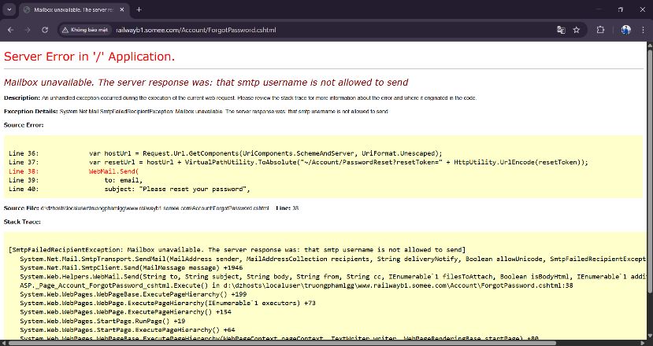
 |  | 1. Điều hướng đến trang Đăng nhập Đường sắt QA
 |  | 2. Nhấp vào liên kết "Quên trang mật khẩu"
 |  | 3. Nhập địa chỉ email của tài khoản đã tạo trong Điều kiện tiên quyết
 |  | 4. Nhấp vào nút "Gửi hướng dẫn"
 |  | 5. Mở hộp thư và nhấp vào liên kết đặt lại mật khẩu | Trang "Biểu mẫu thay đổi mật khẩu" sẽ hiển thị
 |  | 6. Nhập mật khẩu mới và xóa Mã thông báo đặt lại mật khẩu
 |  | 7. Nhấp vào nút "Đặt lại mật khẩu" | Thông báo lỗi "Mã thông báo đặt lại mật khẩu không đúng hoặc có thể đã hết hạn. Truy cập trang quên mật khẩu để tạo mật khẩu mới." hiển thị phía trên biểu mẫu. Thông báo lỗi "Mã thông báo đặt lại mật khẩu không hợp lệ." hiển thị bên cạnh trường "Mã thông báo đặt lại mật khẩu".

TC13 | Lỗi hiển thị nếu mật khẩu và mật khẩu xác nhận không khớp khi đặt lại mật khẩu | Điều kiện tiên quyết: Tạo và kích hoạt tài khoản mới |  | Thất bại | Kết quả mong đợi:Trang "Biểu mẫu thay đổi mật khẩu" hiển thị và thông báo lỗi "Không thể đặt lại mật khẩu. Vui lòng sửa lỗi và thử lại." hiển thị phía trên biểu mẫu. Thông báo lỗi "Xác nhận mật khẩu không khớp với mật khẩu mới." hiển thị bên cạnh trường xác nhận mật khẩu.Kết quả thực tế: "Biểu mẫu thay đổi mật khẩu" không hiển thị và thông báo "Lỗi máy chủ trong ứng dụng '/'" xuất hiện. | 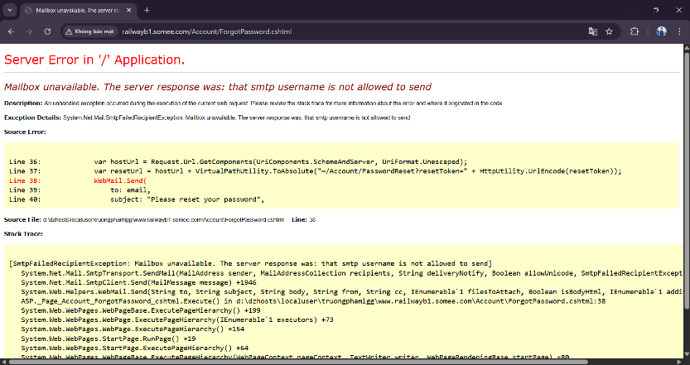
 |  | 1. Điều hướng đến trang Đăng nhập Đường sắt QA
 |  | 2. Nhấp vào liên kết "Quên trang mật khẩu"
 |  | 3. Nhập địa chỉ email của tài khoản đã tạo trong Điều kiện tiên quyết
 |  | 4. Nhấp vào nút "Gửi hướng dẫn"
 |  | 5. Mở hộp thư và nhấp vào liên kết đặt lại mật khẩu | Trang "Biểu mẫu thay đổi mật khẩu" sẽ hiển thị
 |  | 6. Nhập các giá trị khác nhau cho các trường mật khẩu
 |  | 7. Nhấp vào nút "Đặt lại mật khẩu" | Thông báo lỗi "Không thể đặt lại mật khẩu. Vui lòng sửa lỗi và thử lại." hiển thị phía trên biểu mẫu. Thông báo lỗi "Xác nhận mật khẩu không khớp với mật khẩu mới." hiển thị bên cạnh trường xác nhận mật khẩu.

TC14 | Người dùng có thể đặt 1 vé cùng một lúc | Điều kiện tiên quyết: Tạo và kích hoạt tài khoản mới |  | Thất bại | Kết quả mong đợi: Hiển thị thông báo "Đã đặt vé thành công!". Thông tin vé hiển thị chính xác (Ngày khởi hành, Ga khởi hành, Ga đến, Loại ghế, Số lượng).Kết quả thực tế: Trong mục "Khởi hành", "Sài Gòn" không có sẵn để chọn. | 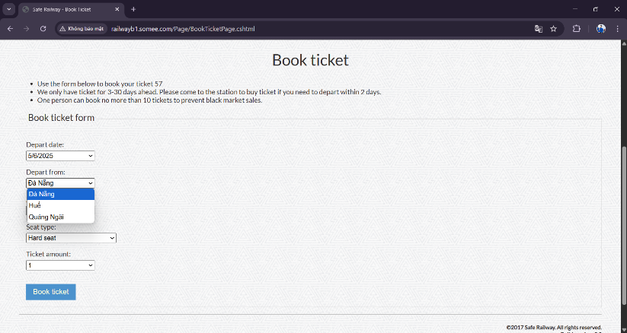
 |  | 1. Điều hướng đến trang web QA Railway
 |  | 2. Đăng nhập bằng tài khoản hợp lệ
 |  | 3. Nhấp vào tab "Đặt vé"
 |  | 4. Chọn "Ngày khởi hành" từ danh sách
 |  | 5. Chọn "Sài Gòn" cho "Điểm khởi hành" và "Nha Trang" cho "Điểm đến".
 |  | 6. Chọn "Giường mềm có máy lạnh" cho "Loại ghế"
 |  | 7. Chọn "1" cho "Số tiền vé"
 |  | 8. Nhấp vào nút "Đặt vé" | Hiển thị thông báo "Đã đặt vé thành công!". Thông tin vé hiển thị chính xác (Ngày khởi hành, Ga khởi hành, Ga đến, Loại ghế, Số lượng)

TC15 | Người dùng có thể mở trang "Đặt vé" bằng cách nhấp vào liên kết "Đặt vé" trong trang "Lịch trình tàu hỏa" | Điều kiện tiên quyết: Tạo và kích hoạt tài khoản mới |  | Thất bại | Kết quả mong đợi: Trang "Đặt vé" được tải với các giá trị "Khởi hành từ" và "Đến nơi" chính xác.Kết quả thực tế: "Ngày khởi hành" không hiển thị ngày đặt vé chính xác. | 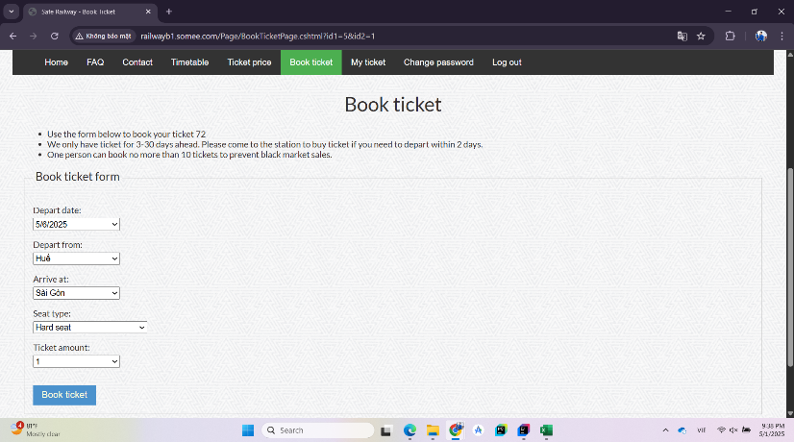
 |  | 1. Điều hướng đến trang web QA Railway
 |  | 2. Đăng nhập bằng tài khoản hợp lệ
 |  | 3. Nhấp vào tab "Thời gian biểu"
 |  | 4. Click vào link “đặt vé” chặng đường từ “Huế” đến “Sài Gòn” | Trang "Đặt vé" được tải với các giá trị "Khởi hành từ" và "Đến nơi" chính xác.

TC16 | Người dùng có thể hủy vé | Điều kiện tiên quyết: Tạo và kích hoạt tài khoản mới |  | Thất bại | Kết quả mong đợi:Khi bạn nhấp vào nút "OK" trên thông báo xác nhận "Bạn có chắc không?", Vé đã hủy sẽ biến mất.Kết quả thực tế: Vé vẫn xuất hiện trong "Vé của tôi" và chưa bị xóa. | 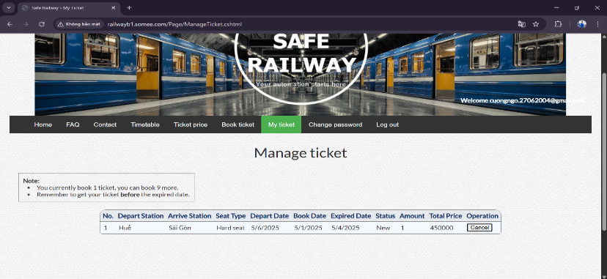
 |  | 1. Điều hướng đến trang web QA Railway
 |  | 2. Đăng nhập bằng tài khoản hợp lệ
 |  | 3. Đặt vé
 |  | 4. Nhấp vào tab "Vé của tôi"
 |  | 5. Nhấp vào nút "Hủy" của vé mà người dùng muốn hủy.
 |  | 6. Nhấp vào nút "OK" trên thông báo xác nhận "Bạn có chắc không?" | Vé đã hủy đã biến mất.

